SPD_TABELECTRICO
 | REPORTE FOTOGRÁFICO - SPD y Tableros Eléctricos
Nombre de la Estacion: | CAC PRONATEL HUAROCHIRI
Nombre de Localidad: | SANTA EULALIA
Fecha: | 22/07/2026 - 22/07/2026
Direccion: | ASOCIACION DE VIVIENDA SAN MARTIN LT.6 / Referencia frente al grifo Petroperu
ID site: | CAC PRONATEL HUAROCHIRI
CRQ: | CRQ000000102972
Sticker Año mantenimiento |  |  | Letrero de Localidad beneficiaria o GPS
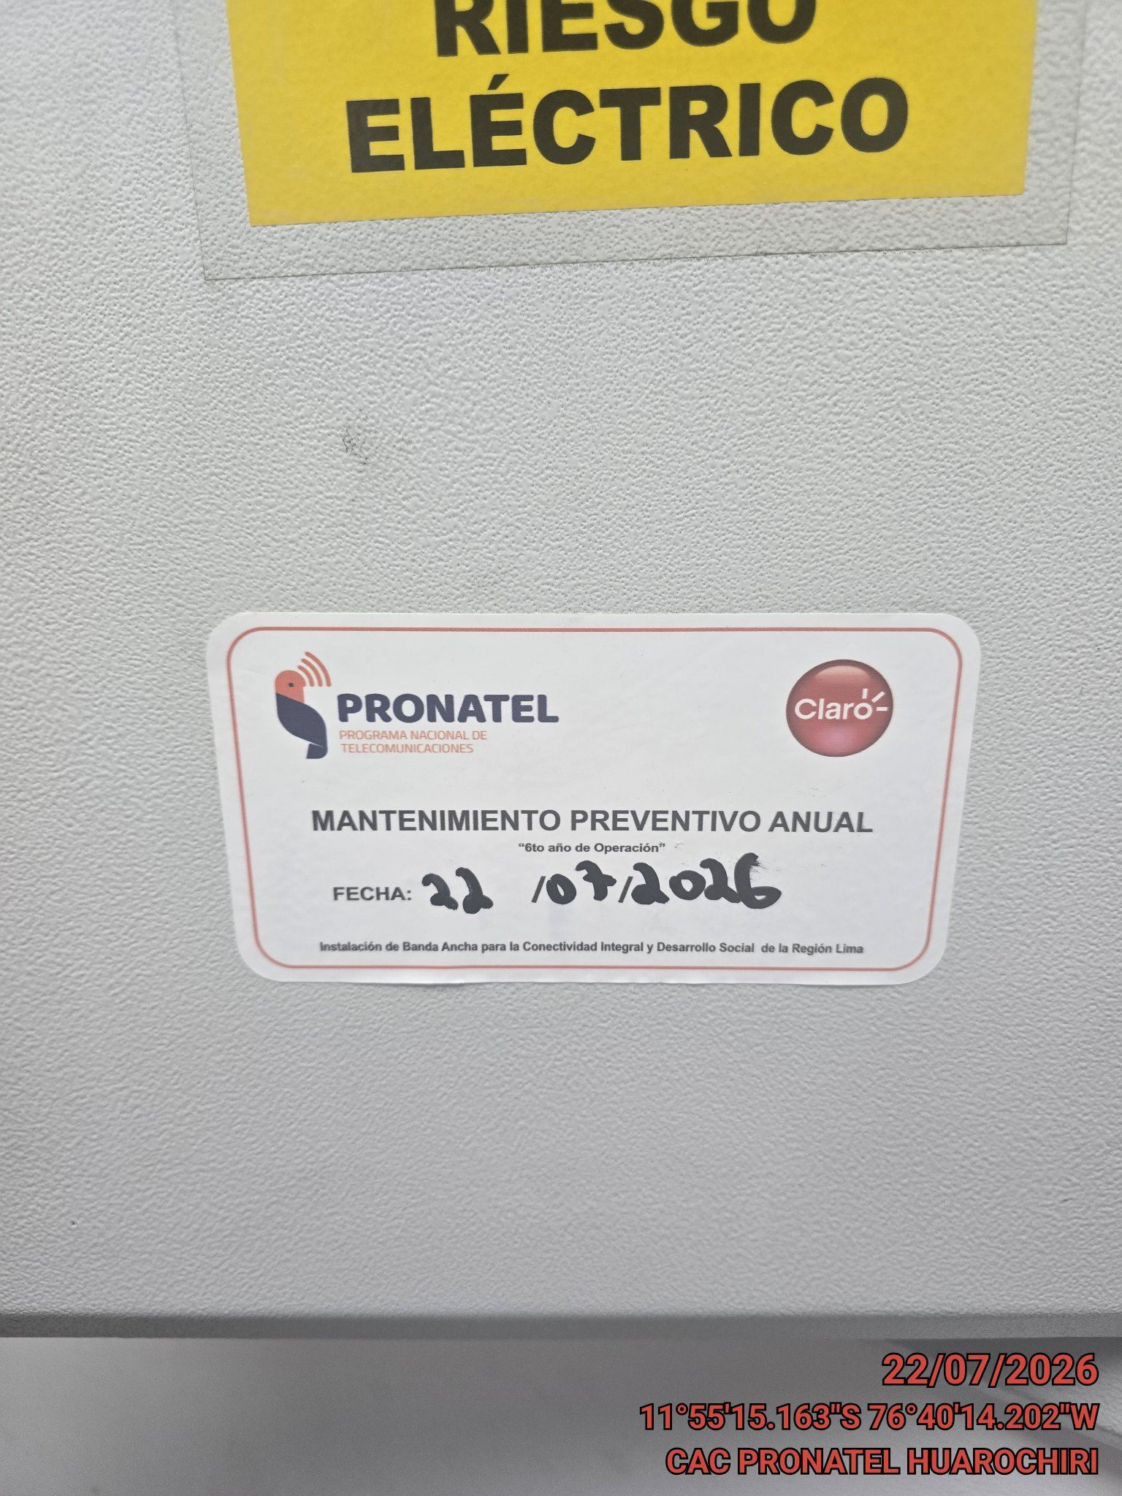 |  |  | 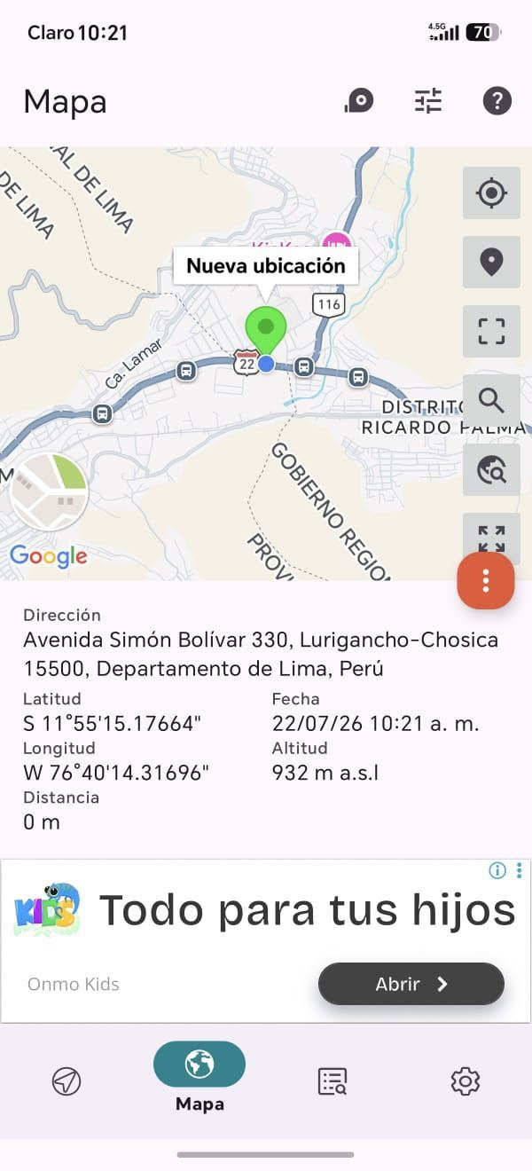

VERIFICACIÓN DE PARÁMETRO DE OPERACIÓN : VOLTAJE(V)
ANTES |  | DURANTE |  | DESPUES
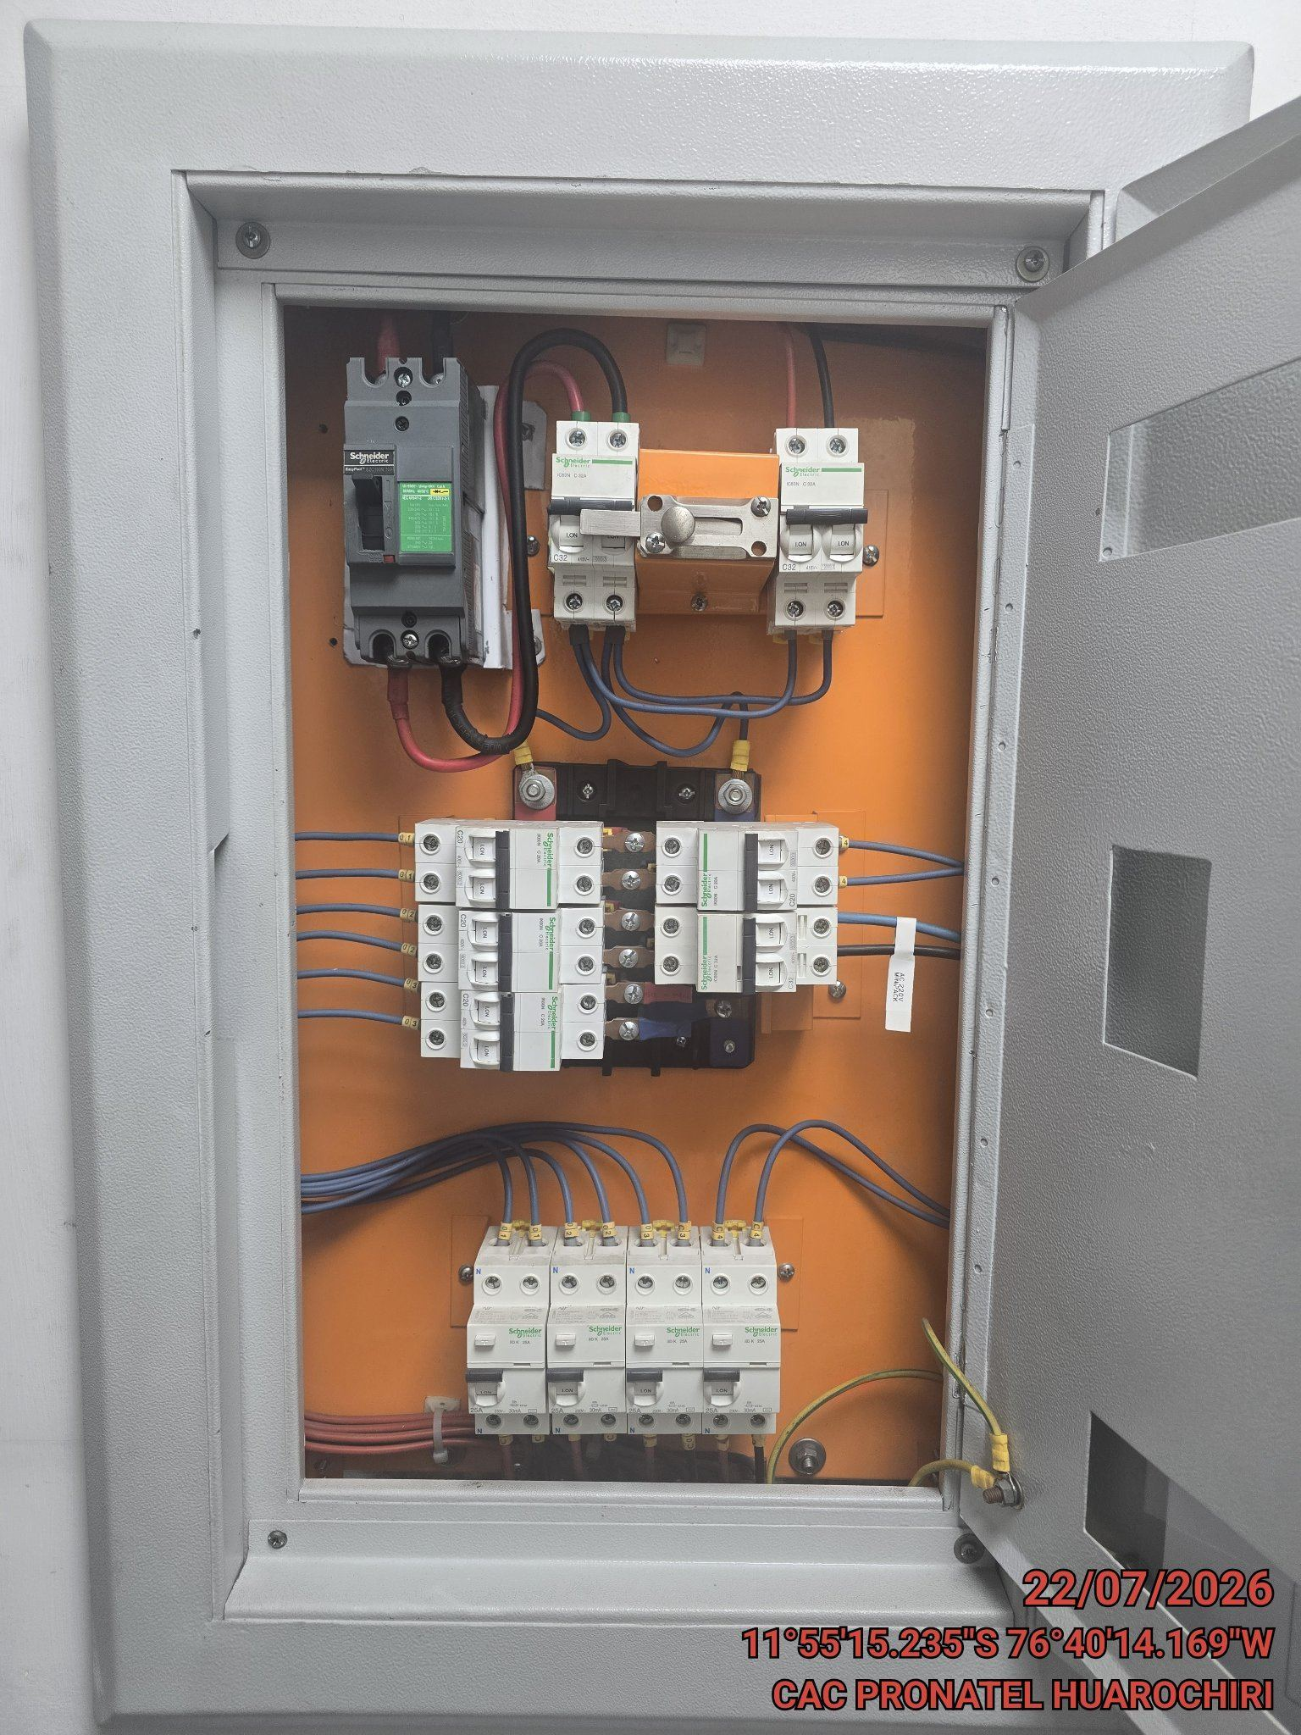 |  | 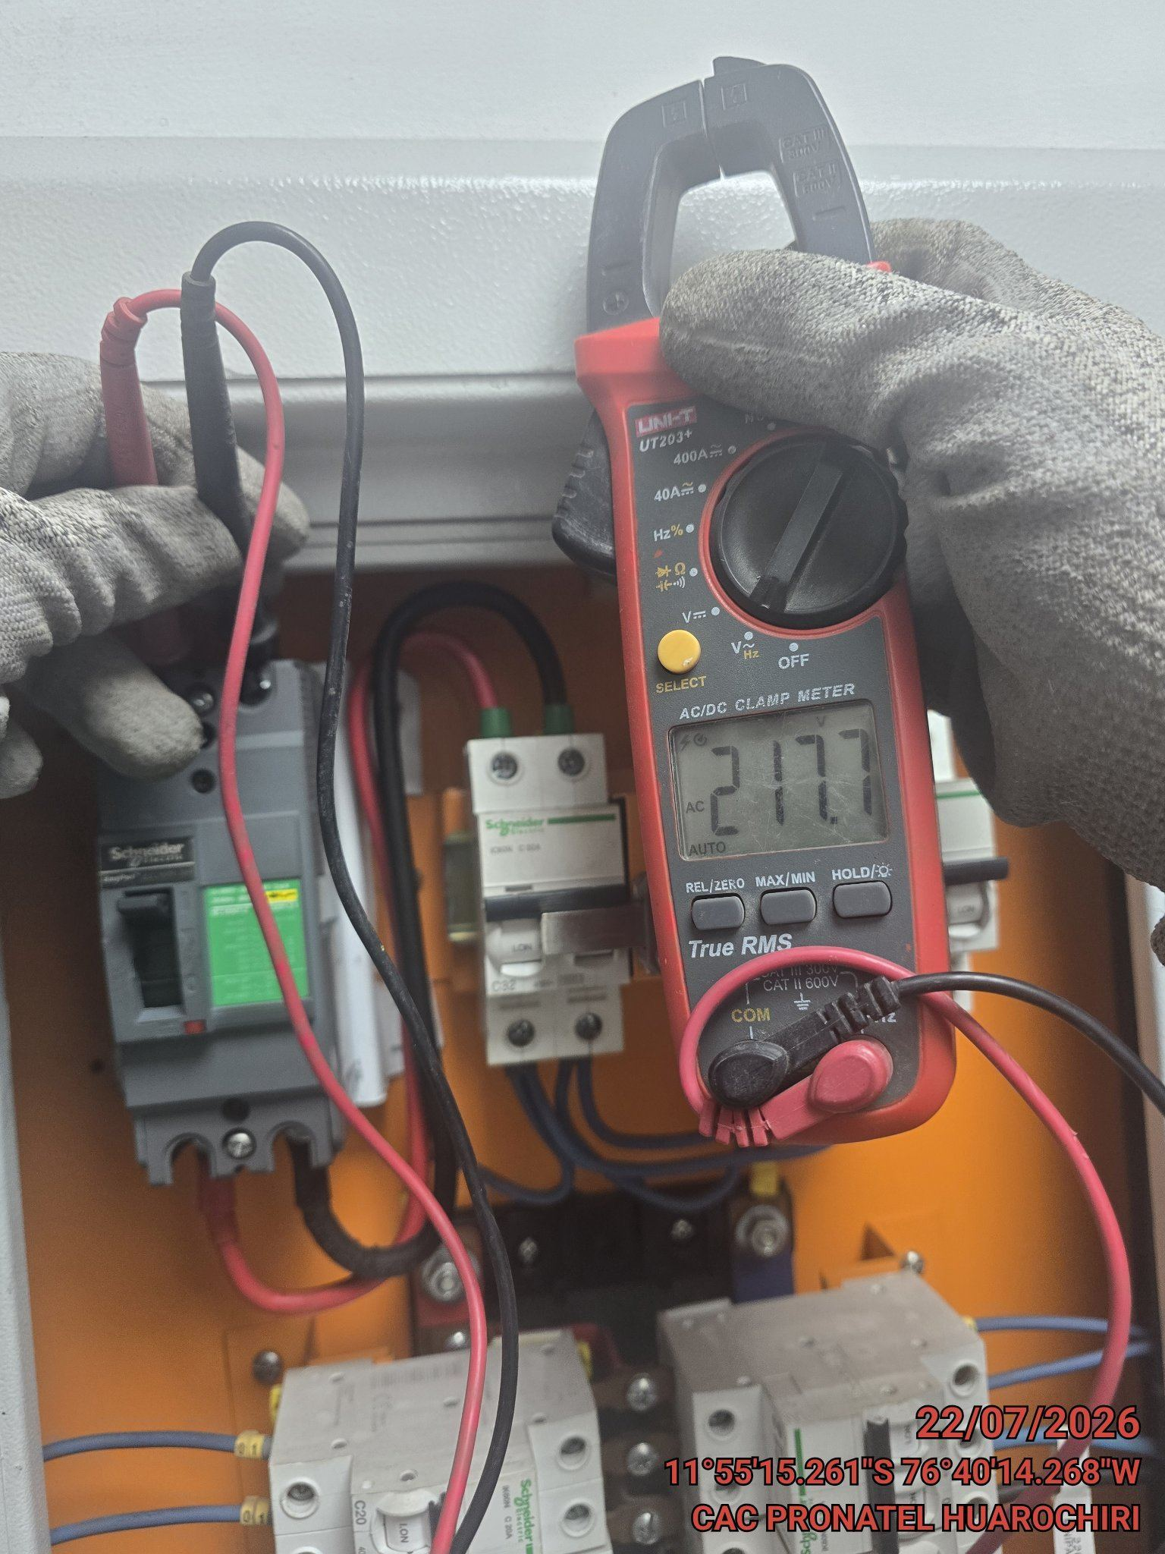 |  | 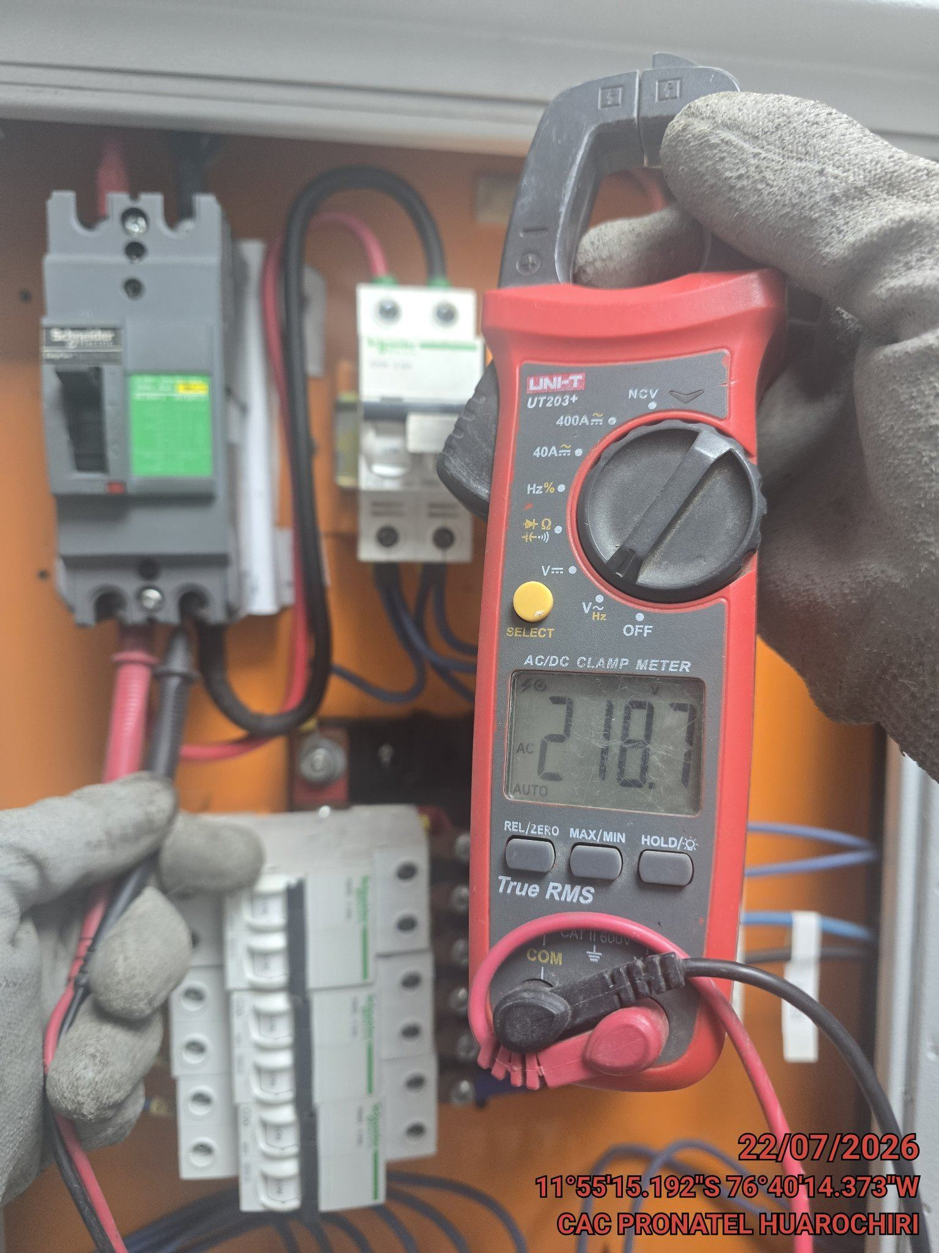

LIMPIEZA TÉCNICA DE COMPONENTES
ANTES |  | DURANTE |  | DESPUES
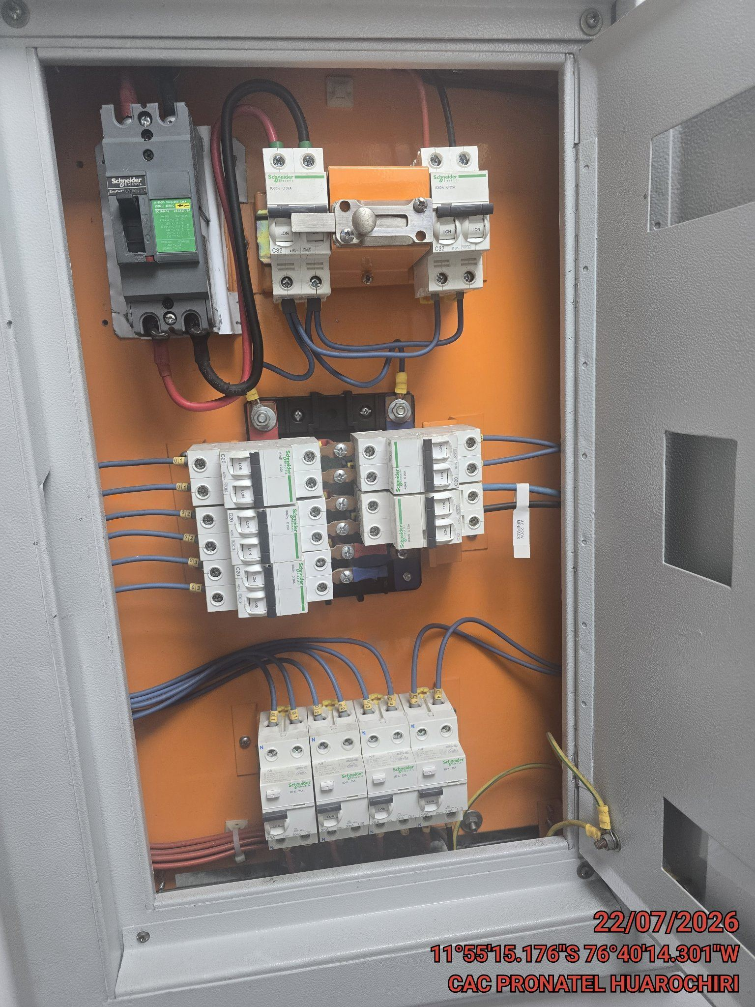 |  | 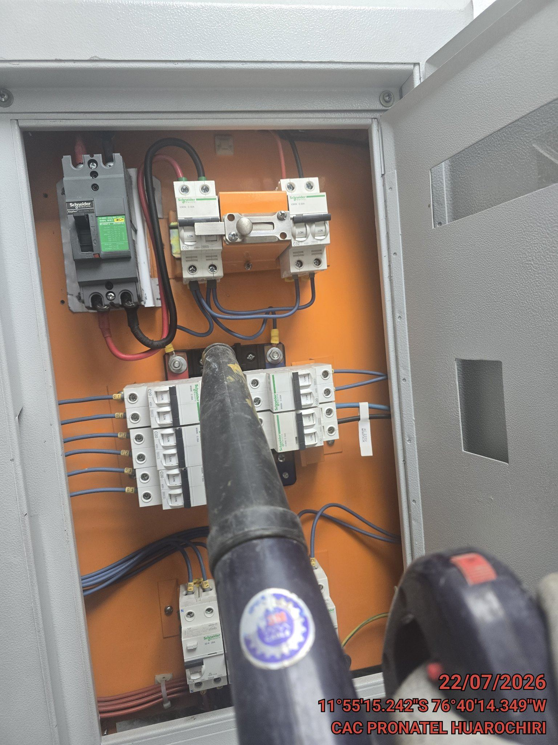 |  | 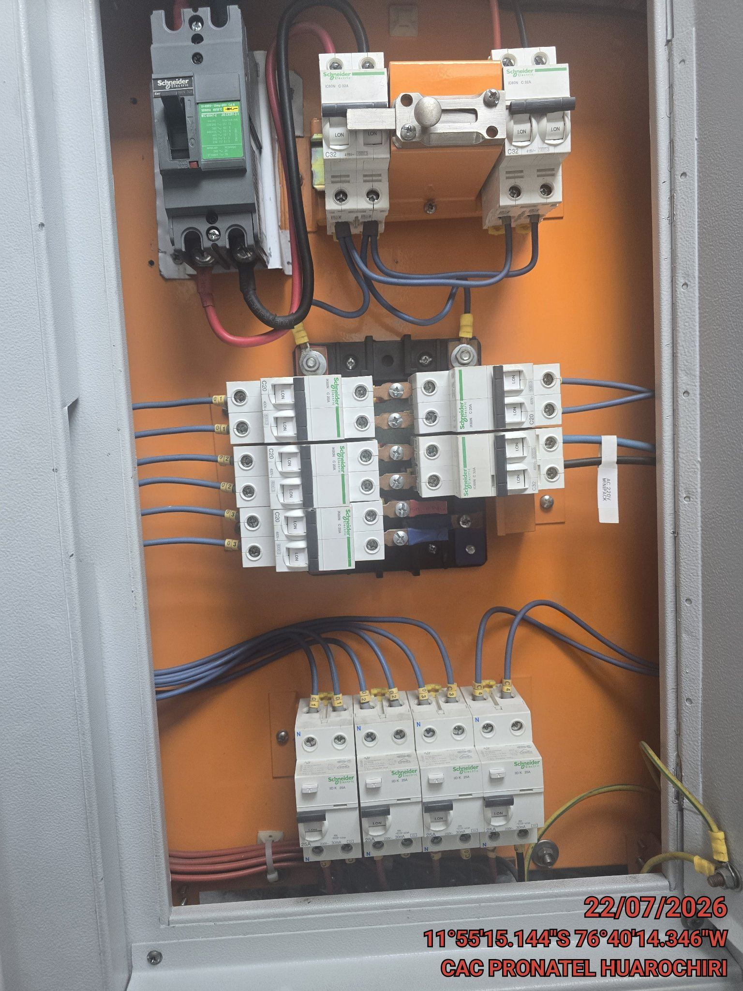

AJUSTE DE CONEXIONADO Y ACTUALIZACION DE SEÑALIZADO
ANTES |  | DURANTE |  | DESPUES
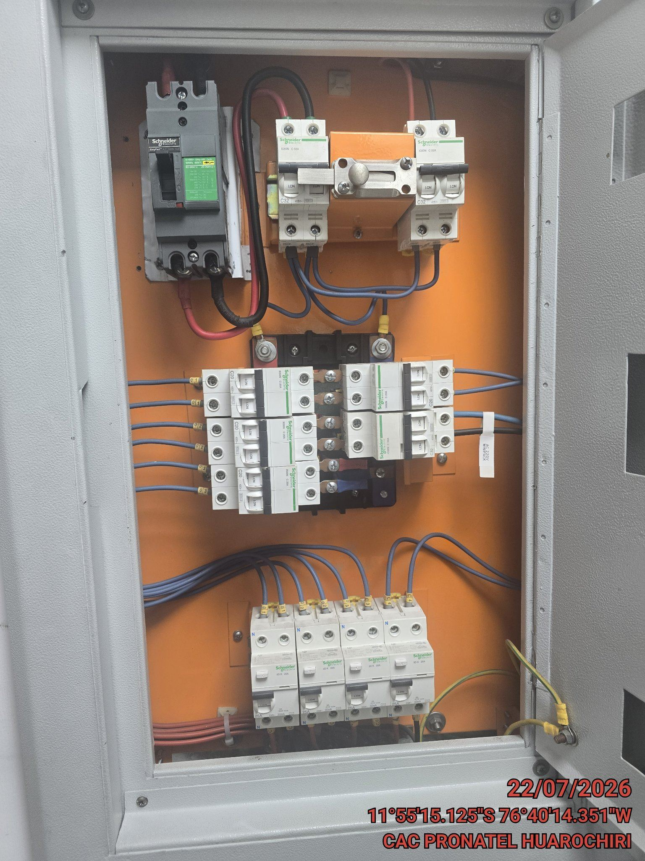 |  | 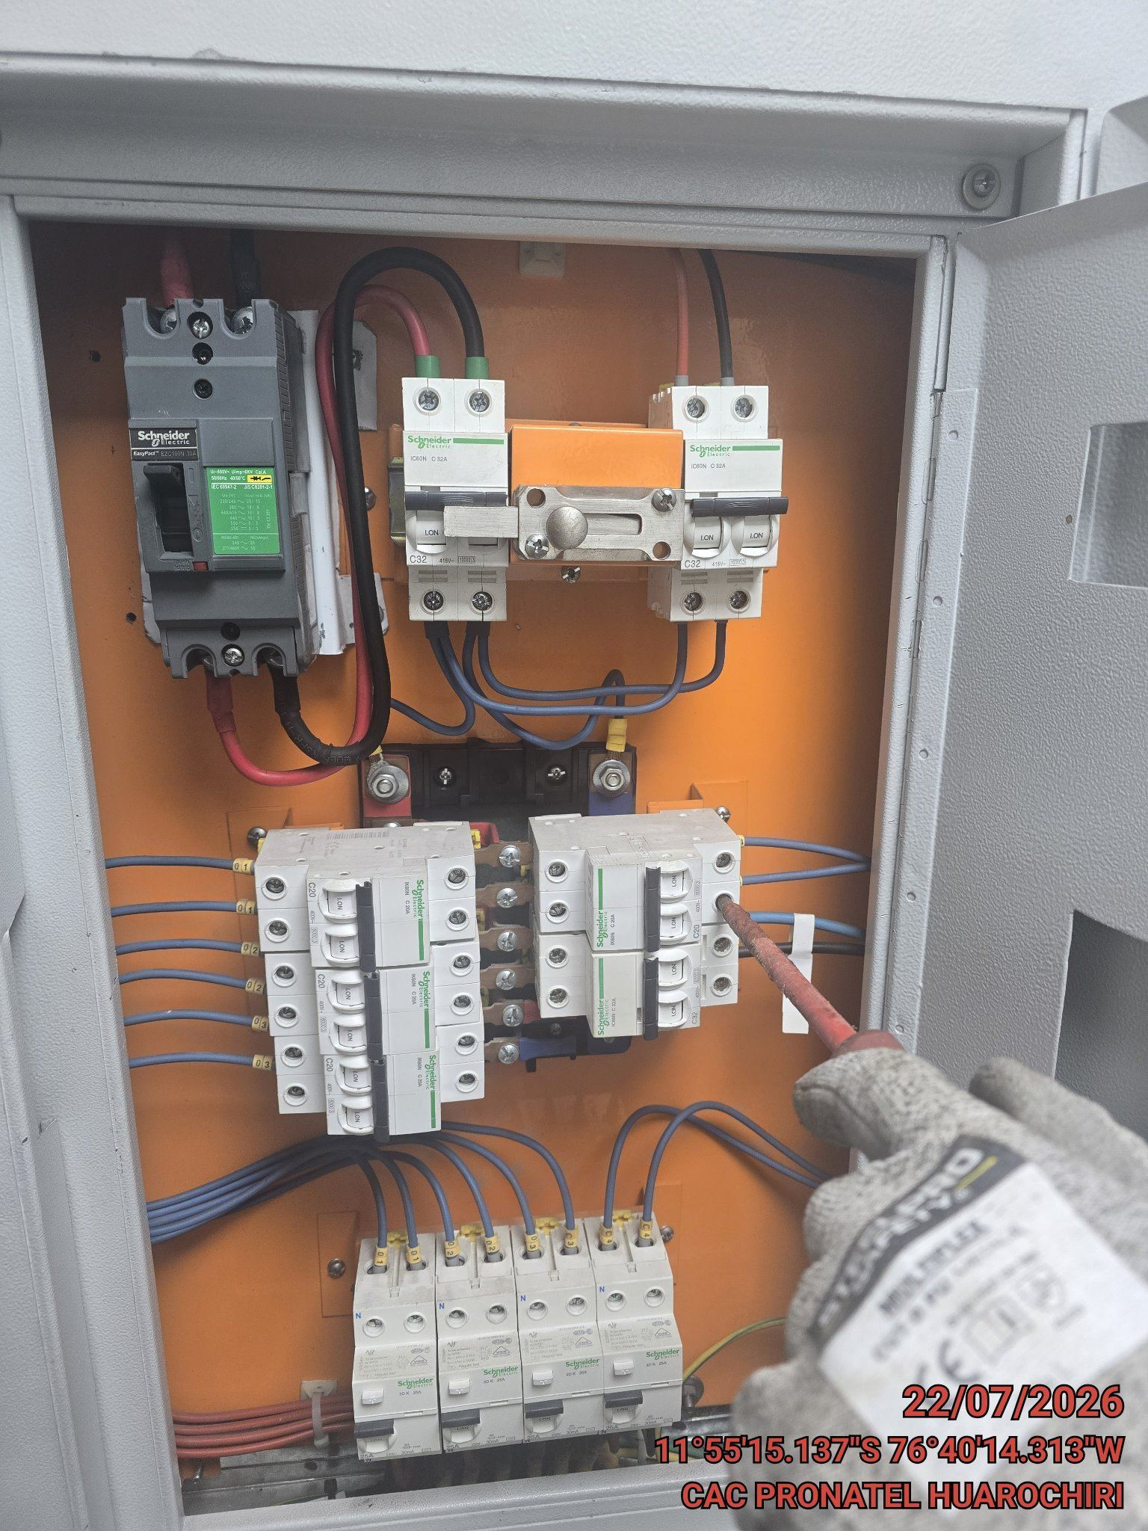 |  | 